CONTROLES
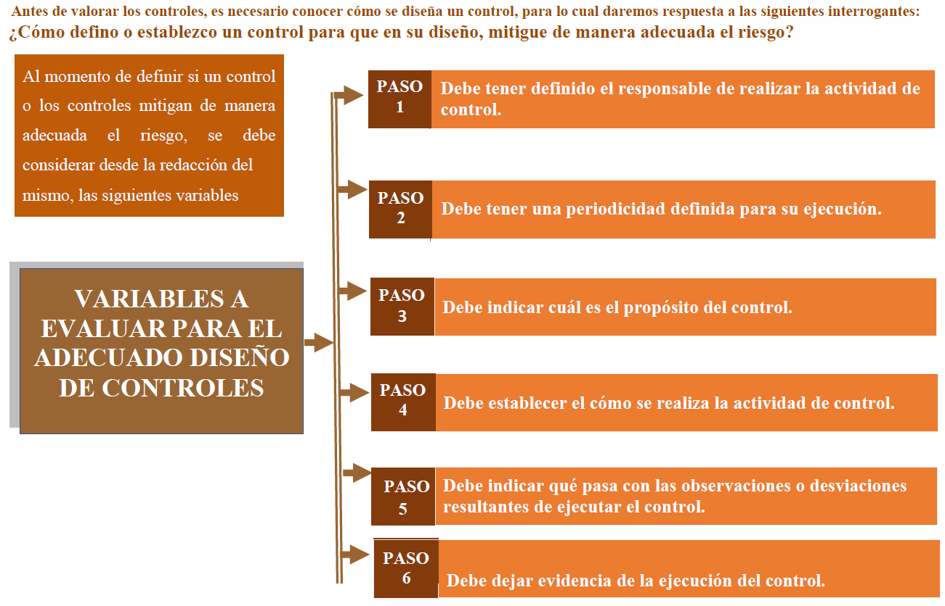

Criterio de evaluacion del control | opcion de respuesta | peso | Fuerte | Calificación entre 96 y 100
1.1 Asignación del responsable | Asignado | 15 | Moderado | Calificación entre 86 y 95
 | No Asignado | 0 | Débil | Calificación entre 0 y 85
1.2 Segregación y autoridad del responsable | Adecuado | 15
 | Inadecuado | 0
2. Periodicidad | Oportuna | 15
 | Inoportuna | 0
3. Propósito | Prevenir | 15
 | Detectar | 10
 | No es un control | 0
4. Cómo se realiza la actividad de control | Confiable | 15
 | No confiable | 0
5. Qué pasa con las observaciones o desviaciones | Se investigan y resuelven oportunamente | 15
 | No se investigan y resuelven oportunamente | 0
6. Evidencia de la ejecución del control | Completa | 10
 | Incompleta | 5
 | No existe | 0

 |  | 100

Criterio atributos diseño del control | opcion de respuesta | peso
Tipo | Preventivo | 25%
 | Detectivo | 15%
 | Correctivo | 0%
Implementación | Automático | 25%
 | Manual | 15%
Documentación | Documentado | -
 | Sin documental | -
Frecuencia | Continua | -
 | Aleatoria | -
Evidencia | Con registro | -
 | Sin registro | -

